Solicitud gráfica
 | Área: | Matemáticas |  |  | Fecha:
 | Grado: | 7
 | Título del tema: | La semejanza |  |  | ¿Cuaderno de estudio o recurso? | Recurso
 | Editor: |  |  |  | Motor del recurso | F7B

 | Código guión o recurso: | MA_07_12_REC10 | ← Para determinar este código, visite la hoja de Ayuda
 |  |  |  |  | ESPECIFICACIÓN DE ARCHIVOS A ENTREGAR
Núm. | Archivo Shutterstock o ruta en web | Imagen para: | Tipo | Ubicación de la imagen en el recurso F7B | Nombre imagen SMALL | Tamaño imagen SMALL | Nombre imagen ZOOM | Tamaño imagen ZOOM | Descripción | Observaciones
IMG01 | 1095924 | Recurso F7B | Ilustración | Inicio (cuadrado) | MA_07_12_REC10_IMG01.jpg | 350 x 350 px |  |  | 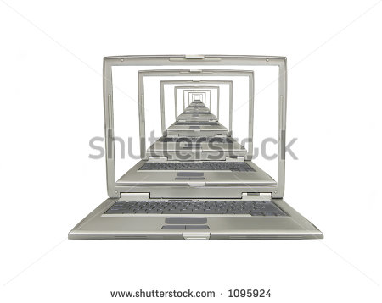
IMG02 | 306373574 | Recurso F7B | Ilustración | Inicio (cuadrado) | MA_07_12_REC10_IMG02.jpg | 350 x 350 px |  |  | 
IMG03 | 70671739 | Recurso F7B | Ilustración | Inicio (cuadrado) | MA_07_12_REC10_IMG03.jpg | 350 x 350 px |  |  | 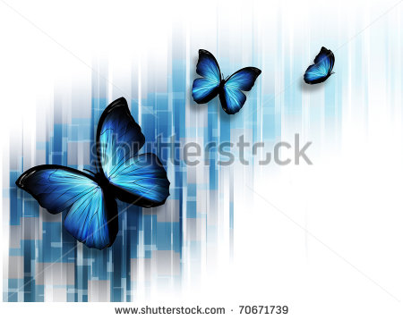
IMG04 | 133809233 | Recurso F7B | Ilustración | Contenido | MA_07_12_REC10_IMG04n.jpg | 320 x 480 px | MA_07_12_REC10_IMG04a.jpg | 800 x 458 px | 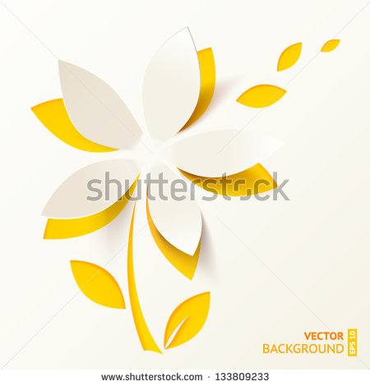
IMG05 | 133809233 | Recurso F7B | Ilustración | Contenido | MA_07_12_REC10_IMG05n.jpg | 320 x 480 px | MA_07_12_REC10_IMG05a.jpg | 800 x 458 px |  | Misma ilustración de la figura 04, en la que se resaltan algunos de los pétalos de diferentes tamaños que tienen la misma forma.
IMG06 | 154914191 | Recurso F7B | Ilustración | Contenido | MA_07_12_REC10_IMG06n.jpg | 320 x 480 px | MA_07_12_REC10_IMG06a.jpg | 800 x 458 px | 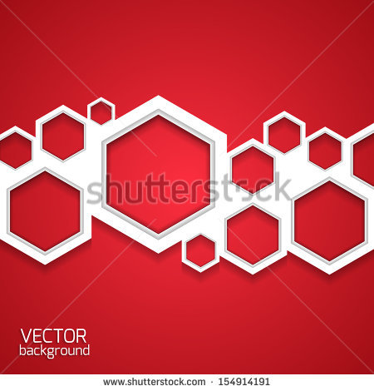
IMG07 | 154914191 | Recurso F7B | Ilustración | Contenido | MA_07_12_REC10_IMG07n.jpg | 320 x 480 px | MA_07_12_REC10_IMG07a.jpg | 800 x 458 px |  | Misma ilustración de la figura 06, en la que se resaltan algunos de hexágonos de diferente tamaño, se busca resaltar que son la misma figura en diferente escala.
IMG08 | 262767446 | Recurso F7B | Ilustración | Contenido | MA_07_12_REC10_IMG08n.jpg | 320 x 480 px | MA_07_12_REC10_IMG08a.jpg | 800 x 458 px | 
IMG09 | 262767446 | Recurso F7B | Ilustración | Contenido | MA_07_12_REC10_IMG09n.jpg | 320 x 480 px | MA_07_12_REC10_IMG09a.jpg | 800 x 458 px |  | Misma ilustración de la figura 08, en la que se resaltan algunos de círculos de diferente tamaño, se busca resaltar que son la misma figura en diferente escala.
IMG10 | 226493440 | Recurso F7B | Ilustración | Contenido | MA_07_12_REC10_IMG10n.jpg | 320 x 480 px | MA_07_12_REC10_IMG10a.jpg | 800 x 458 px | 
IMG11 | 226493440 | Recurso F7B | Ilustración | Contenido | MA_07_12_REC10_IMG11n.jpg | 320 x 480 px | MA_07_12_REC10_IMG11a.jpg | 800 x 458 px |  | Misma ilustración de la figura 10, en la que se resaltan los rectángulos de diferente tamaño que forman las puertas, se busca resaltar que son la misma figura en diferente escala (una ampliación/reducción una de otra).
IMG12 | 210962164 | Recurso F7B | Ilustración | Contenido | MA_07_12_REC10_IMG12n.jpg | 320 x 480 px | MA_07_12_REC10_IMG12a.jpg | 800 x 458 px | 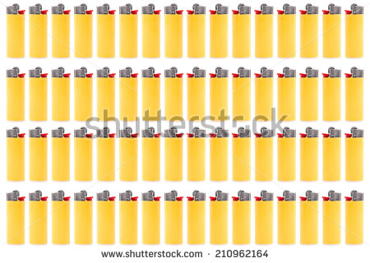
IMG13 | 50124085 | Recurso F7B | Ilustración | Contenido | MA_07_12_REC10_IMG13n.jpg | 320 x 480 px | MA_07_12_REC10_IMG13a.jpg | 800 x 458 px | 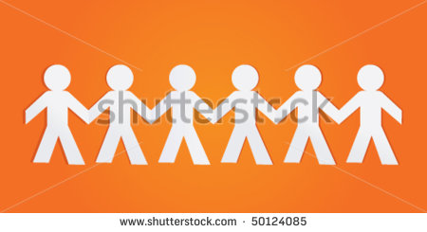
IMG14 | 143390608 | Recurso F7B | Ilustración | Contenido | MA_07_12_REC10_IMG14n.jpg | 320 x 480 px | MA_07_12_REC10_IMG14a.jpg | 800 x 458 px | 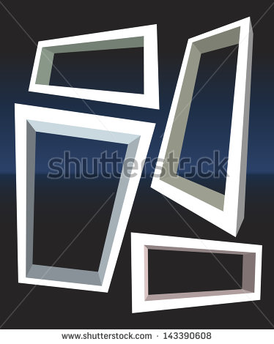
#REF! | ver observaciones | #REF! | Ilustración | Contenido | #REF! | #REF! | #REF! | #REF! | Se muestra una elipse pequeña a la izquierda y un círculo a la derecha, desde la elipse se muestra una "sombra" que muestre una ampliación de esta que esté superpuesta al círculo.
#REF! | ver observaciones | Recurso F7B | Ilustración | Contenido | #REF! | #REF! | #REF! | 800 x 458 px | Se muestra un rectángulo pequeño a la izquierda y un rectángulo (de diferente proporción)a la derecha, desde el rectángulo grande se muestra una "sombra" que muestre una reducción de este que esté superpuesta al otro rectángulo, evidenciando que el uno no es ampliación ni reducción del otro.
#REF! | 120046327 | Recurso F7B |  |  | #REF! | #REF! | #N/A | #N/A | 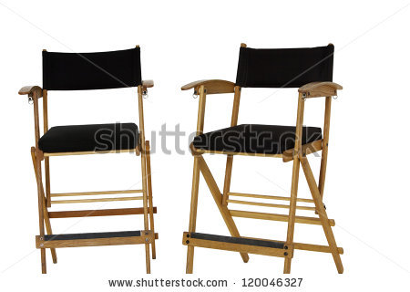 | Reducir el tamaño de una de las sillas.

